Blad1
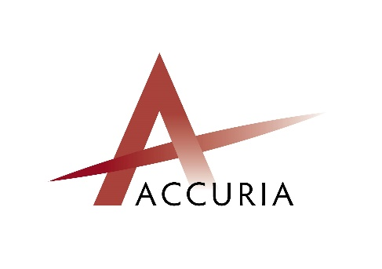

 |  |  |  |  |  | NR. WERKGEVER BIJ ACCURIA:

 |  |  |  |  |  | NUMMER WERKNEMER:

MELDING UITDIENSTTREDING

NAAM WERKGEVER:

 | NAAM & VOORNAAM WERKNEMER:

 | DATUM UIT DIENST: |  |  |  |  |  |  |  | (laatste dag in dienst)

 | REDEN VAN UIT DIENST:
 |  |  | Ontslag door werkgever
 |  |  | → | opzeggingstermijn
 |  |  |  | verbrekingsvergoeding

 |  |  | Ontslag door werknemer

 |  |  | Wederzijds akkoord

 |  |  | Andere:

 | UIT DIENST REEDS AANGEGEVEN BIJ DIMONA

 |  | Ja |  | Nee | Indien ja, ontvangstbewijsnr. dimona uit dienst:

 | !!!AANDACHT!!!
 | U DIENT BOVENSTAANDE GEGEVENS VOLLEDIG, DUIDELIJK EN CORRECT INGEVULD TERUG TE BEZORGEN AAN ACCURIA.
 | WERKGEVERS DIE EEN BEROEP DOEN OP ACCURIA VOOR DIMONA-DMFA-RSZ AANGIFTE MOETEN DEZE FICHE UITERLIJK DE DAG
 | NA UIT DIENST VOOR 14U OVERMAKEN. WIJZIGINGEN MOETEN ONMIDDELLIJK DOORGEGEVEN WORDEN AAN ACCURIA. BIJ NIET VOLLEDIGE
 | EN/OF LAATTIJDIGE GEGEVENS DRAAGT ACCURIA GEEN ENKELE VERANTWOORDELIJKHEID VOOR DE NADELIGE GEVOLGEN.

 | Opgemaakt te |  |  |  |  |  | op | 2016-12-29
 | Handtekening werkgever |  |  |  |  |  | handtekening werknemer

